06-2015
# | 模块 | 描述 | 状态 | 记录日期 | 解决日期 | 负责人
1 | 采购订单 | 允许有修改权限的用户，将已中止的订单 修改为未中止。 | 未解决 | 2015-05-26 |  | Lihong
2 | 采购订单 | 填写采购订单支付信息时，当供应商银行帐号没有配置时，会把其他供应商的银行帐号显示在这里。 | 未解决 | 2015-05-26 |  | Lihong
3 | 采购订单 | 货品列表，件数显示不正确 | 未解决 | 2015-05-26 |  | Lihong | 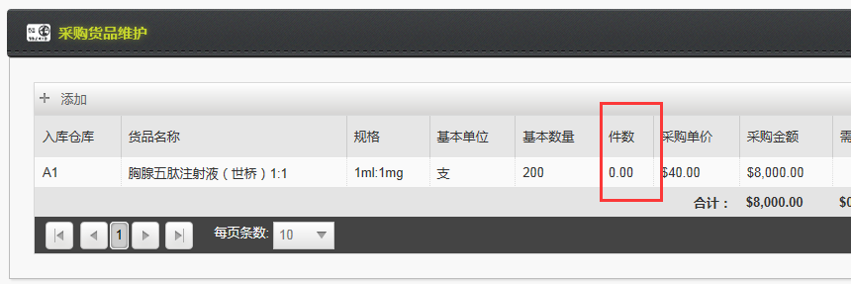
4 | 物流费用管理 | 选择关联单据时，弹出的window里，grid的样式不正确。Footer里有白边。 | 测试通过 | 2015-05-26 | 2015-06-15 | WangNing
5 | 物流费用管理 | 列表上的操作人，显示操作人的姓名，不是登陆名 | 测试通过 | 2015-05-26 | 2015-06-15 | WangNing
6 | 大包配送申请 | 大包配送是不区分帐套的，当选择的部门没有配置货品时，看到的货品列表不正确 | 未解决 | 2015-05-26 |  | Lihong
7 | 大包配送申请 | 货品单价应该默认为货品的大包中标价- 商业扣率*中标价 之后的价格。 配送公司会以价格返款，我们也会开(中标价 - 中标价 * 商业扣率) * 数量的发票给配送公司 | 未解决 | 2015-05-26 |  | Lihong
8 | 大包配送申请 | 在大包配送申请中，增加链接可以 查看相关的大包配送订单，这样才能关联上。 | 未解决 | 2015-05-26 |  | Lihong
9 | 大包配送订单 | 大包配送订单 生成出库单，出库完成后，大包配送订单的状态仍然是提交。 是否应该增加一个状态，标识此配送订单已经完成？ 配送申请单和配送订单模块 似乎可以合并？ | 未解决 | 2015-05-26 |  | Lihong
10 | 大包出库单管理 | 删除一个暂存状态的大包出库单，没有反应 | 未解决 | 2015-05-26 |  | Lihong
11 | 大包出库单管理 | 对齐问题 | 未解决 | 2015-05-26 |  | Lihong | 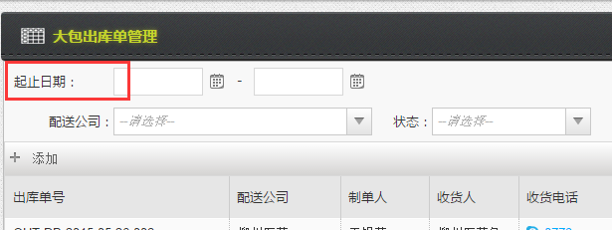
12 | 库存货品信息管理 | 库存数量为0 的货品及批号，不需要显示。 | 测试通过 | 2015-05-26 | 2015-06-08 | WangNing
13 | 大包发票管理 | 大包发票管理-出库单列表的列 与需求不一致 | 测试通过 | 2015-05-26 | 2015-06-08 | WangNing
14 | 大包收款管理 | 大包收款管理查不出大包发票。 | 测试通过 | 2015-05-26 | 2015-06-08 | Lihong
15 | 采购订单报表 | 采购订单和销售订单 列名“终止” 改为 “中止” | 测试通过 | 2015-05-27 | 2015-06-08 | WangNing
16 | 采购订单报表 | 报表的分页不正确，默认只查了一页数据 | 测试通过 | 2015-05-27 | 2015-06-08 | WangNing
17 | 采购订单报表 | 需要过滤订单状态，只应该显示 已支付/发货中/已发货的订单 | 测试通过 | 2015-05-27 | 2015-06-08 | WangNing
18 | 采购订单 | 采购订单支付，要往paydate 字段里存日期 | 测试通过 | 2015-05-27 | 2015-06-08 | Lihong
19 | 采购付款明细表 | 当用户点击“订单号” 察看订单时，打开一个新页面。 不是在当前页面上跳转。 | 测试通过 | 2015-05-27 | 2015-06-08 | WangNing
20 | 采购订单报表 | 把各列的宽度调小一些。如仓库/货品编号/规格/采购单价/数量/金额/已执行数量/未执行数量/中止数量 | 测试通过 | 2015-05-27 | 2015-06-08 | WangNing
21 | 销售订单报表 | 把各列的宽度调小一些。如商业单位/货品编号/金额/已执行数量/未执行数量/中止数量 | 测试通过 | 2015-05-27 | 2015-06-08 | WangNing
22 | 入库单管理 | 删除入库单 没有反应 | 未解决 | 2015-05-27 |  | Lihong
23 | 销售订单 | 添加货品的时候，货品的价格，要根据 仓库+ 货品+规格来切换，例如切换仓库的时候，价格可能会变化 | 未解决 | 2015-05-27 |  | Lihong
24 | 出库单 | 出库单的产品数量验证 有问题。 当剩余库存为780时，我将最后一个订单的出库数量改为300，系统一直提示，此订单最多只能出230。 同时，选择多个订单加入到出库单中，被合并成了一个订单。 | 测试通过 | 2015-05-28 | 2015-06-08 | Lihong
25 | 销售订单报表 | 销售订单报表只应该显示如下三种状态的订单： 已审核/发货中/已完成 | 测试通过 | 2015-05-28 | 2015-06-15 | WangNing
26 | 供应商任务统计表 | 页面的page title 需要改成报表名字，年份月份里显示一个sample值如：2015/08 | 测试通过 | 2015-06-08 | 2015-06-15 | WangNing
27 | 大包发票维护 | grid footer有白边，需要显示合计的大写 | 测试通过 | 2015-06-08 | 2015-06-15 | WangNing
28 | 出库明细报表 | 按出库日期或出库单id 排序，查询条件应该是出库日期 | 测试通过 | 2015-06-08 | 2015-06-15 | WangNing
29 | 出库明细报表 | 只显示已经出库的出库单 | 测试通过 | 2015-06-08 | 2015-06-15 | WangNing
30 | 出库明细报表 | 缩小各列的宽度 | 测试通过 | 2015-06-08 | 2015-06-15 | WangNing
31 | 客户订单 | 添加货品到客户订单时，如果同一种货品，选择低价仓，加入到订单中，然后再选高价仓，选同一种货品，规格变成不可选了。 | 测试通过 | 2015-06-08 | 2015-06-15 | Lihong
32 | 库存汇总表 | 在查询时间段里，上期结存为0且本期没有入库，则不显示该产品，库存汇总表 按照货品编号排序 | 测试通过 | 2015-06-08 | 2015-06-15 | WangNing
33 | 大包客户协议 | 医院设置里的医院不能删除 | 未解决 | 2015-06-15 |  | LiHong
34 | 借款管理 | 借款管理与现金管理结合起来测试的时候，发现余额计算不正确 | 测试通过 | 2015-06-15 | 2015-06-15 | WangNing
35 | 借款管理 | 给每一个支付明细加上备注列 | 测试通过 | 2015-06-15 | 2015-06-15 | WangNing
36 | 大包收款管理 | 撤销大包申请时，应将撤销理由保存入支付备注中 | 未解决 | 2015-06-15 |  | LiHong
 | 配送公司流向数据编辑 | 在流向数据表格上增加一列，标示流向数据有问题，需要纠正 | 未解决 | 2015-06-16 |  | LiHong
 | 配送公司流向数据编辑 | 显示错误的流向- 选择一条错误的流向记录，然后导入正确的配送公司流向数据，在页面上显示出之前错误的流向数据 | 未解决 | 2015-06-16 |  | LiHong

